Hoja1
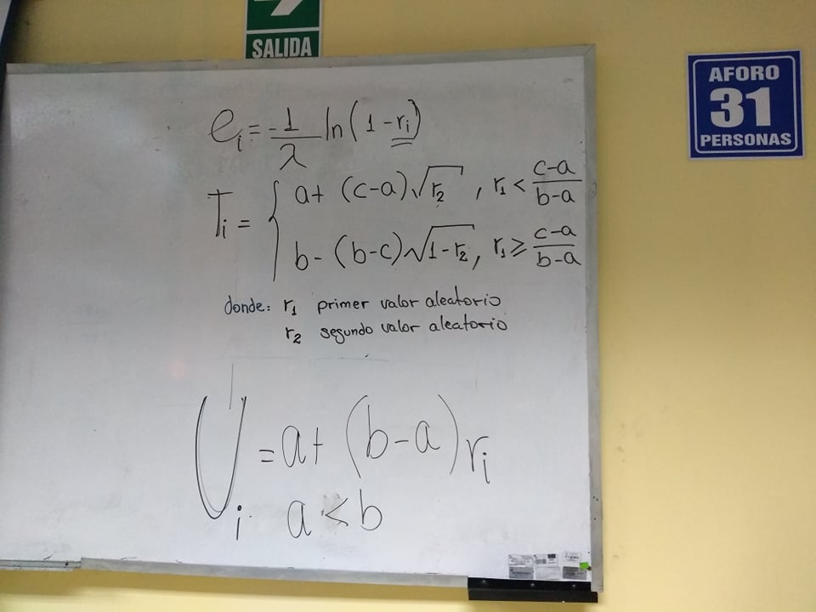
lambda | 0.02

11.622467958
21.750696684
76.141710414
140.3598091
26.007225966
26.189075554
17.923441853
111.1086873
164.53970611
5.4743760464
55.889774338
1.9302576457
40.263196022
50.670455256
22.242155217
10.636670475
16.201792847
26.923477286
3.4879679613
215.35252988
32.323012276
51.368590433
28.503586719
27.626972911
178.57808295
3.6468760803
50.849094742
27.891467645
16.948998476
35.022644316
11.869386261
11.648150102
6.7323728874
17.544935945
83.06466329
8.8848314762
186.06951009
109.66319254
1.5086324012
12.583450761
59.63341417
11.894091022
49.064486888
31.14031244
53.256907408
88.341438682
84.805890743
19.537387919
23.233474036

